UI逻辑
返回按钮
界面标题
 | 主界面点击任务图标按钮，可以打开任务界面
 |  | 任务界面样式如下

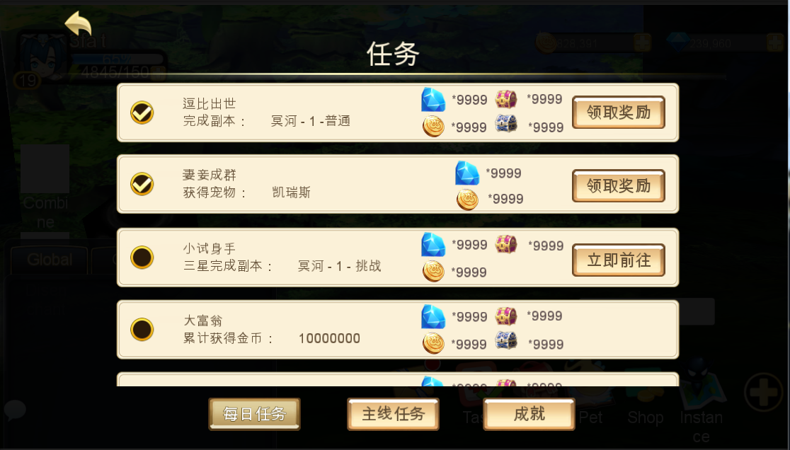

已完成

已完成
任务项

任务类型分页签

 |  | 窗口类型
 |  |  | 一级窗口

 |  | 界面标题
 |  |  | 标题内容为： 任务

 |  | 音效
 |  |  | 事件 | 资源
 |  |  | 打开界面 | 待定
 |  |  | 关闭界面 | 待定

 |  | 任务类型分页签
 |  |  | 控件类型 |  |  |  | 显示形式
 |  |  |  | 标签页 |  |  |  | 横向
 |  |  | 显示位置 |  |  |  | 标签页文案
 |  |  |  | 位于界面标题左下方 |  |  |  | 剧情任务/日常任务/列传任务
 |  |  | 出现/隐藏规则 |  |  |  | 标签页操作
 |  |  |  | 始终显示，默认选择剧情任务 |  |  |  | 无特殊
 |  |  | 音效 |  |  |  | 标签页样式
 |  |  |  | 事件 | 资源 |  |  | 普通
 |  |  |  | 点击分页签 | 待定 |  |  | 按下
 |  |  | 标签页效果 |  |  |  |  | 选中
 |  |  |  | 点击后可选择对应类型任务
 |  |  |  | 默认选择剧情任务
 |  |  |  | 每次打开界面恢复默认

 |  |  | 分页签开启规则
 |  |  |  | 每个页签对应一个开启等级
 |  |  |  | story | 1
 |  |  |  | daily | 10 | （暂定）
 |  |  |  | 当对应页签未开启时，不显示该任务分页签

 |  | 任务项
任务项奖励
任务项名称
任务状态按钮

任务状态标识

任务项内容

 |  |  | 任务项图标
 |  |  |  | 显示该任务项的对应图标
 |  |  |  | 任务图标根据任务确定，每个任务可以单独配置一个图标
 |  |  | 任务项名称
 |  |  |  | 显示该任务项的任务名称
这个标着没用，美术才不管你呢，删了吧
已删 |  |  | 任务项内容
 |  |  |  | 显示该任务的完成条件，描述性指引
 |  |  |  | 最多显示2行

 |  |  |  | 任务项内容根据所配置的格式以及对应任务的配置参数进行识别显示内容
 |  |  |  | 如“逗比出世”任务，配置任务目标类型为“副本”，参数填写为“拯救妲己”的副本ID
 |  |  |  | 则自动显示为：“完成关卡：第一章-拯救妲己”

 |  |  |  | 任务项内容格式
 |  |  |  |  | 现有需求如下
 |  |  |  |  | 副本指引
 |  |  |  |  |  | 通关副本 |  | 通关副本：第X章-副本名称
 |  |  |  |  |  | 三星通关副本 |  | 三星通关副本：第X章-副本名称
 |  |  |  |  |  | 通关精英副本 |  | 通关精英副本：第X章-副本名称
 |  |  |  |  |  | 三星通关精英副本 |  | 三星通关精英副本：第X章-副本名称
 |  |  |  |  | 副本次数
 |  |  |  |  |  | 完成副本 |  | 完成n次任意副本
 |  |  |  |  |  | 完成精英副本 |  | 完成n次任意精英副本
 |  |  |  |  | 竞技场
 |  |  |  |  |  | 完成竞技场 |  | 完成n次竞技场挑战
 |  |  |  |  | 大冒险
 |  |  |  |  |  | 完成大冒险 |  | 完成n次大冒险
 |  |  |  |  | 通天塔
这个要是个1次任务或者以月为单位的任务没啥大作用，但是要是个日常任务很难完成，这个打算用在哪 |  |  |  |  |  | 完成通天塔 |  | 完成n次通天塔
其实是计算完成一次通天塔中的任意副本 |  |  |  |  | 时光之穴
 |  |  |  |  |  | 完成时光之穴 |  | 完成n次时光之穴
 |  |  |  |  | 技能
 |  |  |  |  |  | 升级技能 |  | 升级n次技能
 |  |  |  |  | 消耗钻石
 |  |  |  |  |  | 购买金币 |  | 购买n次金币
 |  |  |  |  | 角色等级
 |  |  |  |  |  | 角色等级 |  | 角色等级达到X级
 |  |  |  |  | 宠物等级
 |  |  |  |  |  | 伙伴等级 |  | 携带的伙伴最高等级达到X级
 |  |  |  |  | 宠物品质
 |  |  |  |  |  | 宠物品级数量 |  | 携带紫色品级的宠物达到x个

 |  |  | 任务项奖励
 |  |  |  | 图标形式显示该任务奖励内容
 |  |  |  | 格式为： 图标*N
 |  |  |  | 其中N为奖励数量
上下，上下这个顺序显示是么 |  |  |  | 最多显示为2行，根据显示行数上下居中显示
对 |  |  |  | 任务项奖励最多同时出现4个，其中道具奖励最多同时出现2个
 |  |  |  | 显示顺序为：钻石、金币、经验、道具（道具图标按照道具表中的顺序）
 |  |  |  | 任务项奖励的图标无tips显示
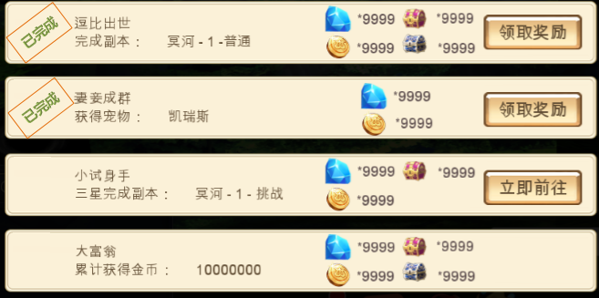

已完成
 |  |  | 任务状态标识
没有，不显示已完成其实就是进行中 |  |  |  | 显示在任务项前方，区分两种状态
只有这一种么？没有个进行中？ |  |  |  |  | 已完成
多语言
这个直接是个图，可以用done来表示
 |  |  |  |  | 未完成
 |  |  |  |  |  | 不显示任何内容

 |  |  | 任务状态按钮
 |  |  |  | 区分三种情况
 |  |  |  | 1.该任务已完成，则显示领取奖励
 |  |  |  |  | 点击后可以领取对应奖励
 |  |  |  | 2.该任务可进行未完成，则显示立刻前往
 |  |  |  |  | 点击后可以进入完成该任务的对应位置 |  |  |  |  | 详见【基础规则】分页
 |  |  |  | 3.该任务不可进行，则不显示任何按钮

 |  |  | 其他规则
4个半？ |  |  |  | 同一个任务界面中，最多同时显示4个半完整的任务项
已修改 |  |  |  | 显示顺序按照任务编号由小至大顺序从上至下显示
 |  |  |  | 已完成的任务，显示在对应分页的上方，多个已完成任务按照任务编号由小至大顺序从上至下显示

 |  |  |  | 当该类型任务项超过4个时，可上下拖动已查看其他任务项
 |  |  |  | 打开任务界面，默认显示第一个任务项
 |  |  |  | 如当前某个类型的任务数为0，则切换至该界面后，不显示任何任务项

 |  |  |  | 任务项内容刷新规则
 |  |  |  |  | 当没有任务对话的情况下，交付的任务即刻消失，如有后续关联任务，则即时出现
有没有考虑过交付后即刻消失，对完话后关联出现？ |  |  |  |  | 当有任务对话的情况下，任务对话结束后，交付的任务消失，如有后续关联任务，则对话结束后，出现关联任务
我写的就是这个意思吧？

任务名称
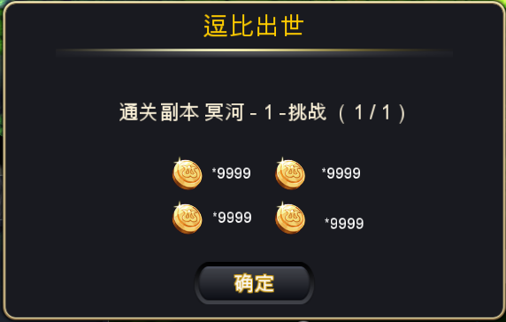
 | 成功领取奖励后，会弹出任务奖励确认框
这儿不用开宝箱界面了么 |  | 具体样式如下
不用
跟程序确认下，这个是原来的通用框么？还是要新做一个框

任务内容以及完成情况

奖励内容

确认按钮

 |  |  | 窗口类型
 |  |  |  | 提示窗口
 |  |  | 文案内容
 |  |  |  | 任务奖励
 |  |  | 音效
 |  |  |  | 事件 | 资源
 |  |  |  | 界面打开 | 待定

 |  |  | 任务名称
 |  |  |  | 显示当前奖励所属的任务
 |  |  |  | 显示格式为：
 |  |  |  |  | 完成任务
 |  |  |  |  | 任务名称
 |  |  | 奖励内容
 |  |  |  | 显示奖励内容
 |  |  |  | 显示格式为图标*N
 |  |  |  | 其中N为奖励数量
 |  |  |  | 显示顺序与任务界面显示顺序一致
 |  |  |  | 奖励内容中的图标无tips显示
 |  |  | 确认按钮
 |  |  |  | 按钮显示为“好的”
 |  |  |  | 点击按钮后，界面关闭
 |  |  | 确认按钮
 |  |  |  | 控件类型 |  |  |  | 按钮文案
 |  |  |  |  | 按钮 |  |  |  | 好的
 |  |  |  | 显示位置 |  |  |  | 按钮操作
 |  |  |  |  | 位于界面正下方 |  |  |  | 无特殊
 |  |  |  | 出现/隐藏规则 |  |  |  | 按钮样式
 |  |  |  |  | 始终显示 |  |  |  | 普通
 |  |  |  | 音效 |  |  |  |  | 按下
 |  |  |  |  | 无
 |  |  |  | 按钮效果
 |  |  |  |  | 点击后可以关闭提示界面

不一定，比如任务时10级可以接取，我刚升到10级 | 任务对话形式
获得任务触发对话应该是指其他任务的后续任务吧 |  | 玩家在获得任务时，可能触发任务对话
应该不会是第一个任务就触发吧/达到任务接取条件并且在任务界面吧 |  |  | 当玩家达到任务接取条件时，如果触发任务对话，则新增的任务需要在任务对话关闭后才显示出来
希望是在界面外也可以触发 |  | 玩家在交付任务时，可能触发任务对话
如果是后续任务触发，那其实上面说的任务完成后触发对话就够用了？ |  | 触发对话后其余背景蒙版蒙灰
 |  | 对话大致形式如下
 |  | 区分两个对话阵营，暂定为a与b
 |  |  | a阵营对话头像与名称位于屏幕左侧，如下图样式
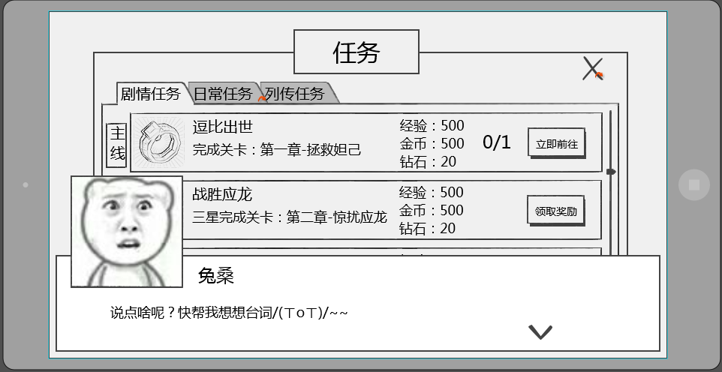
跳过

 |  |  | b阵营对话头像与名称位于屏幕右侧，如下图样式
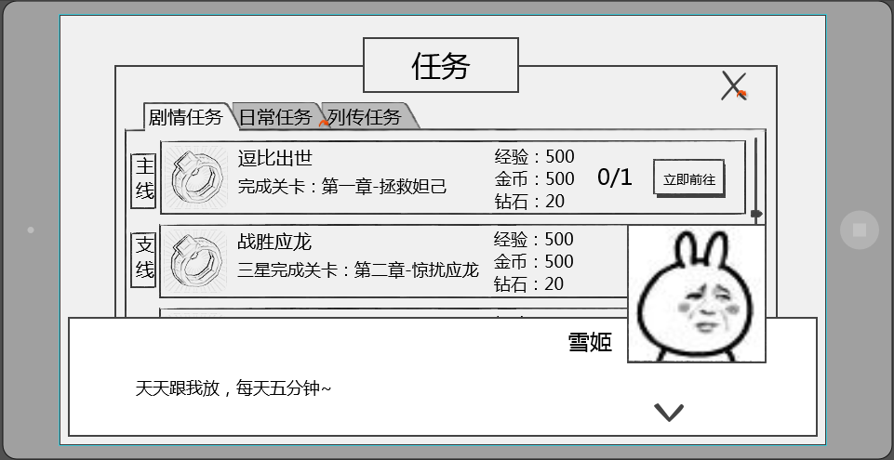
跳过

 |  | 对话样式共包括 当前发言人头像，当前发言人名称，发言内容，下一步按钮

 |  |  | 发言人头像
 |  |  |  | 显示为当前发言人的头像
 |  |  |  | 头像样式为2D立绘，大小为150*150
 |  |  |  | 头像位置
 |  |  |  |  | a阵营头像位于界面左上方
 |  |  |  |  | b阵营头像位于界面右上方

 |  |  |  | 立绘需求
 |  |  |  |  | 立绘为两部分组成
 |  |  |  |  | 主体
 |  |  |  |  |  | 包含立绘的背景，角色除表情外的其他部分内容
 |  |  |  |  | 表情
 |  |  |  |  |  | 包含立绘的表情
 |  |  |  |  | 同一个立绘一般只需求一个主体，但可以有多个表情，表情的制作需要大小一致，方便替换
立绘与表情的搭配是通过配置实现么？配置内容？ |  |  |  |  | 在同一组对话中，可能出现同样的立绘主体搭配不同表情的情况
这个商量下制作形式
 |  |  | 发言人名称
 |  |  |  | 显示为当前发言人的名称
 |  |  |  | a阵营时名称位于头像右侧，间隔为10px，即名称最左侧的字符相距头像右边框10px
 |  |  |  | b阵营时名称位于头像左侧，间隔为10px，即名称最右侧的字符相距头像左边框10px

 |  |  | 发言内容
 |  |  |  | 显示在对话框主体位置，显示格式为左对齐
 |  |  |  | 每行可显示30个汉字，最多显示为2行

 |  |  | 下一步提示
 |  |  |  | 用于提示点击界面可以跳过当前对话
 |  |  |  | 样式为

 |  |  |  | 位置
 |  |  |  |  | 位于界面右下角

skip》
 |  |  | 跳过按钮
 |  |  |  | 用于跳过当前对话内容
 |  |  |  | 样式为 |  |  |  | 其他语言
跳过》
 |  |  |  | 位置
 |  |  |  |  | 位于界面右上角
 |  |  |  | 点击效果
 |  |  |  |  | 点击后可以跳过当前的对话内容

 |  | 对话相关配置结构
 |  |  | 对话组ID
 |  |  |  | 用于调用使用哪一组对话
 |  |  | 是否可跳过
 |  |  |  | 用于配置该对话组ID是否可以被跳过

 |  |  |  | 阵营
 |  |  |  |  | 用于确定头像及名称的显示位置
 |  |  |  | 名称
 |  |  |  |  | 发言人名称
 |  |  |  | 内容
 |  |  |  |  | 发言内容ID
 |  |  |  |  | 发言内容ID配置在对话内容表中，根据ID寻找对应发言内容
 |  |  |  | 立绘
 |  |  |  |  | 发言人立绘资源
 |  |  |  |  | 立绘资源大小为320*240（帆爷暂定），每个立绘资源独立存放
 |  |  |  |  | 设计上尽量避免同一组对话出现的立绘资源过多（最好5个以内）

 |  | 对话相关规则
 |  |  | 对话界面出现时，点击屏幕任意位置（除跳过按钮区域），均响应跳过当前对话界面，不响应点击位置的其他功能
 |  |  | 点击界面后根据对话序号，由小到大依次显示对话内容
 |  |  | 根据配置阵营确定头像以及名称的显示位置
 |  |  | 任务对话只会播放一次，已开始播放为节点，即只要开始播放即计算次数
 |  |  | 剧情对话以通关成功为判定标准，通关后不再播放，未通关再次进入该副本还会播放剧情对话
 |  |  |  | 其中对局结束的剧情对话如果副本未通关则不播放，成功通关才播放结束的剧情对话

美术需求
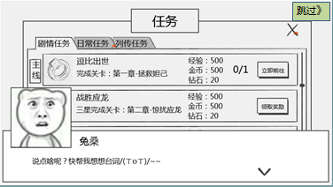
任务界面美术需求
 | 1.任务界面板面需求
 |  | 包括任务界面边框，任务界面标题，关闭按钮

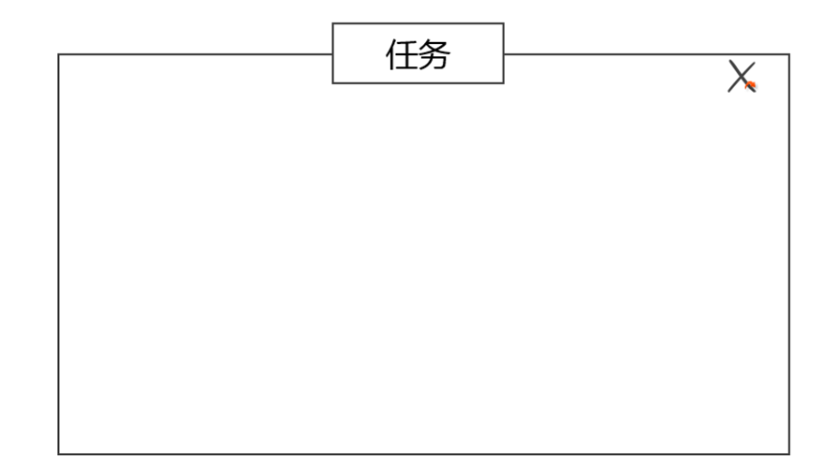

 | 2.任务分页需求
 |  | 包括任务分页签边框，任务分页签按钮



 | 3.任务项需求
 |  | 包括 任务项边框、任务项底图、任务项按钮美术样式、任务项图标（示例）、任务项名称、任务项内容、任务项奖励、任务项进度、任务完成按钮

 | 4.任务奖励界面需求
 |  | 包括 提示标题样式、界面样式、按钮样式
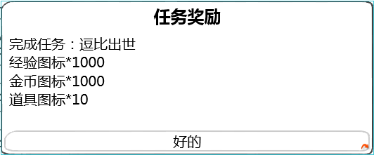

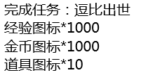

 | 5.任务对话界面需求
 |  | 包括 对话框边框、对话框底图、下一步对话按钮、背景遮罩蒙版、跳过按钮、头像示例、名称示例、对话内容示例

策划验收
任务列表UI部分逻辑验收
 | 1 | 任务分页签名称不正确

 |  | 上图中三个分页签应该分别为 剧情任务、日常任务、列传任务

 | 2 | 任务名称位置多余显示了任务编号

 | 3 | 任务描述中没有根据目标值读取变量值

 | 4 | 任务项中的任务图标目前无法读取

 | 5 | 奖励领取界面标题错误
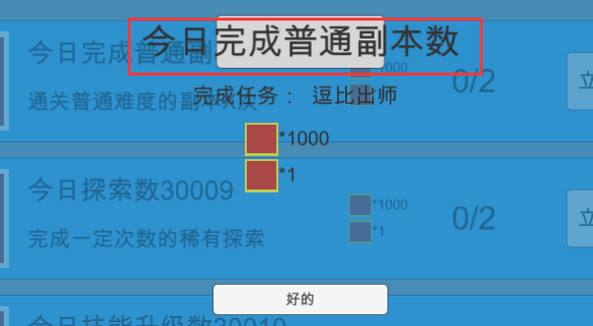

 |  | 上图中红色框中内容应该为固定文本 任务奖励

 | 6 | 奖励领取界面任务名称位置错误
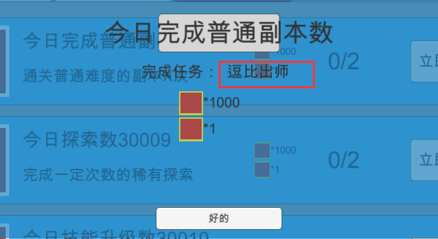

 |  | 上图中红色框中内容应该为任务名称

 | 7 | 当配置接取等级大于当前等级时也会显示该任务

 | 8 | 任务奖励中的经验值未与任务表中的k和b值进行加成

 | 9 | 任务显示不完整
 |  | 剧情任务只显示编号最小的1个任务
 |  | 日常任务只显示编号最小的1个任务
 |  | 列传任务只显示5个任务

